機構避位圖
F0NW0322A0000X1功能測治具修改(NW0237改)零件避位點檢表
設計者 | 刘丹 | 料號/版本 |  | A00X1 | 工站 |  | 廠商 | 沃特邦
產品圖示 |  | 定位/接觸位置圖示 |  |  |  | 運動后與產品接觸圖
 |  |  |  |  |  | 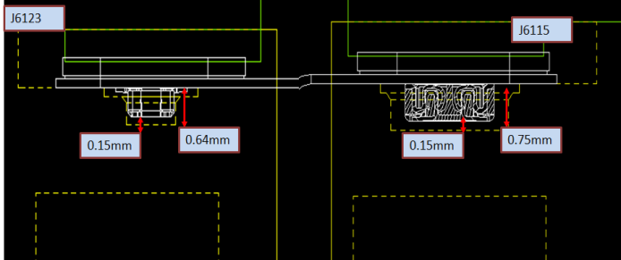
點檢類型 | 零件圖示 | 零件尺寸 |  | 避位尺寸 |  | 是否用 於定位 | 點檢結果 | 備註
CONN1避位 | 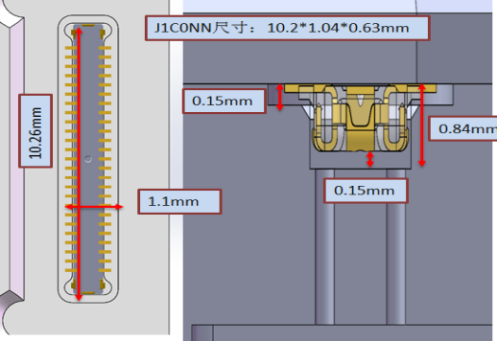 | 長 | 10.2 | 長 | 10.26+0.02 | 是 | OK | 定位零件需寫公差
 |  | 寬 | 1.04 | 寬 | 1.1+0.02
 |  | 高 | 0.63 | 高 | 0.84+0.02
CONN2避位 | 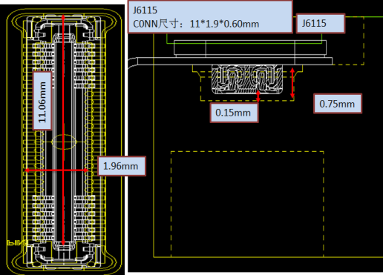 | 長 | 11 | 長 | 11.06+0.02 | 是 | OK | 定位零件需寫公差
 |  | 寬 | 1.9 | 寬 | 1.96+0.02
 |  | 高 | 0.6 | 高 | 0.75+0.02
核准：刘丹 量測者:付姚

治具量測尺寸表
治具尺寸量測報告
F0NW0322A0000X1功能測治具修改(NW0237改) |  |  | 量測時間 | 圖號 | 圖紙數量 | 尺寸數 | NG數 | 合格數 | 量測人員 |  | 材料
工站: 二次元检测 |  |  | 2021.2.24 |  | 2 | 6 |  | 6 | 邓思茜 |  | PPS/TL
量測尺寸 | NO | 要求尺寸 | 加工設備 | 設備型號 | 測量值 |  |  | Result (OK/NG ?) | Avary回廠量測 | 結果 (OK/NG ?) | 備註
 |  |  |  |  | NO.001 | NO.002 | NO.003
 | 1 | 10.26+0.02 | CNC/NC | NC | 10.262
 | 2 | 1.1+0.02 |  |  | 1.102
 | 3 | 0.84+0.02 |  |  | 0.850
 | 4 | 11.06+0.02 |  |  | 11.060
 | 5 | 1.96+0.02 |  |  | 1.970
 | 6 | 0.75+0.02 |  |  | 0.760
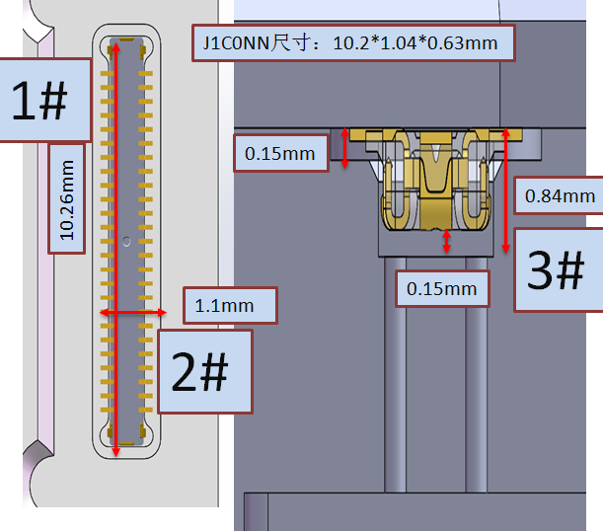 圖面 | 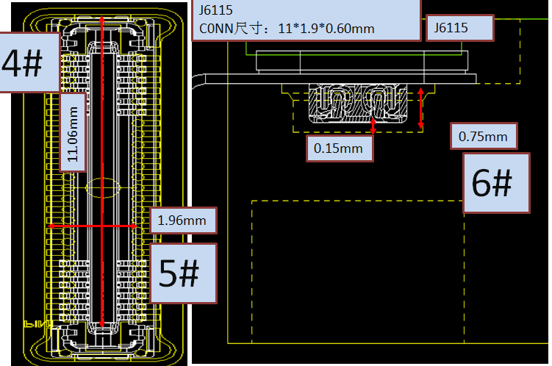

會簽:
 | remark：
結果： □FAIL ■PASS

核准： 刘丹 量測者:付姚

Test Coverage
F0NW0326 Test Coverage
 |  |  |  |  | Test Coverage: |  | 100.00%
NO. | REF DES | COMPONENT TYPE | DESCRIPTION | COMP VALUE | TEST SPEC LIMITS |  | TEST COVERAGE |  |  |  | NOTES
 |  |  |  |  | LSL | USL | Open | Short | Value | Coverage
1 | J16123 | CONN |  | / | / | / | Y | Y | Y | Y
2 | J16115 | CONN |  | / | / | / | Y | Y | Y | Y

會簽:
 | 核准：張華勇 量測者:陈亮庚

Blind spot diagraph
F0NW0326电测盲点图
测试覆盖率 Test Coverage: | 零件100% | 料号名 Project Name :F0NW0326 | 供货商 Vendor :WTB
1.盲点图示： Illustration of the blind spot:
J201同一网络内相同的点：
PIN45、47; PIN46、48;
PIN50、52，连锡短路不可测
J202同一网络内相同的点：
PIN45、47; PIN46、48;
PIN50、52，连锡短路不可测
pin1
pin49
pin2
pin1
pin2
pin49
pin50
产品放置OK后点位视图
pin50
J202
J201
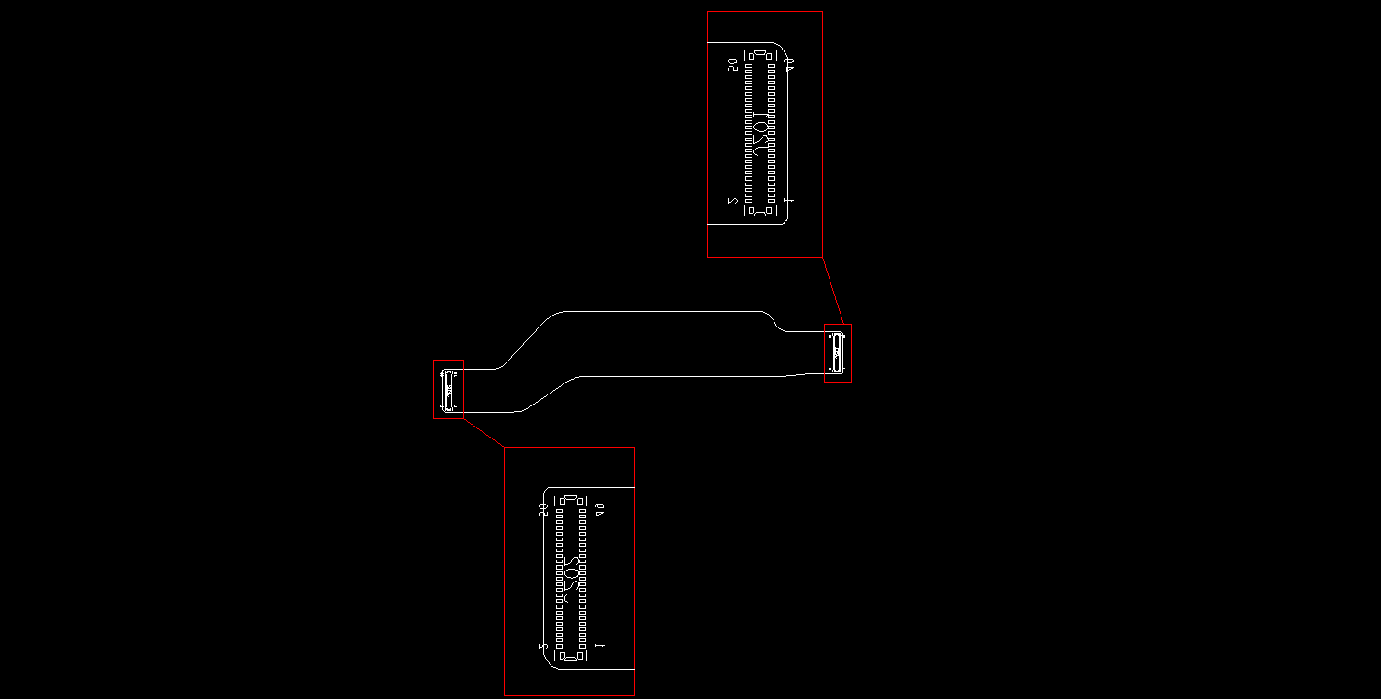

2.盲点细项说明: Details of blind spots:
零件名称 | 盲点说明
JJ201 | J201同一网络内相同的点： PIN45、47; PIN46、48; PIN50、52，连锡短路不可测
J201 | J202同一网络内相同的点： PIN45、47; PIN46、48; PIN50、52，连锡短路不可测
會簽:
核准：張華勇 量測者:陈亮庚

重要零件主動量測電壓
重要零件主動電壓量測
Item | Content | Std.Value | Tolerance | Cal.Value | Result | Measurement Equipent
绝缘测试 | Open | 1.0V | ±0.1V | 1.011V | OK | FLUKE 17B+
导通测试 | Short | 20mA | ±2mA | 19mA | OK | FLUKE 17B+

电流档：
红表笔：R99-2PIN
黑表笔：AGND（C72-2）
直流电压档：
红表笔：DAC测试点
黑表笔：AGND（C72-2）
校驗方法 Methods Of Calibration | 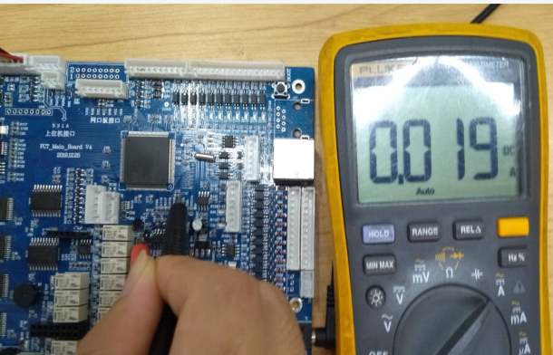 Short |  |  |  | 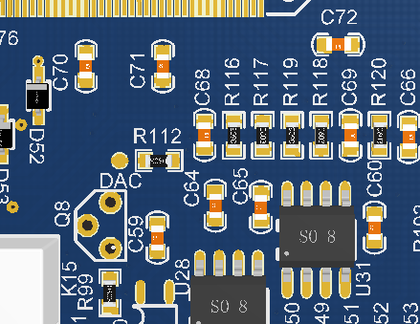
校驗方法 Methods Of Calibration | Open | 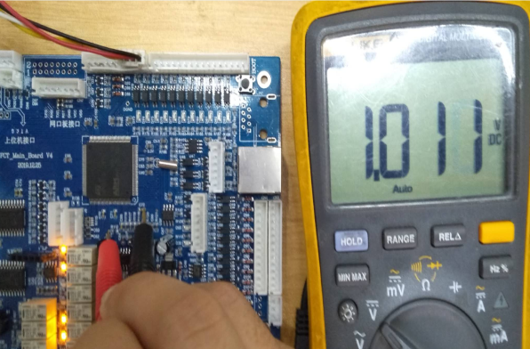 |  |  | 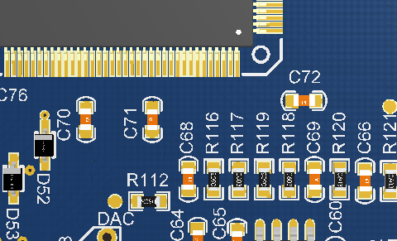
校驗方法 Methods Of Calibration
校驗方法 Methods Of Calibration
校驗方法 Methods Of Calibration
備註:請根據BOM表主動IC量測
核准： 张华勇 量測者: 温子豪

